상품제안서
알로 GaN 45W 초고속 멀티 충전기+CtoC 케이블 | 상품코드: S45270

 |  |  |  |  |  |  | 02-713-8555 | www.synergygift.co.kr
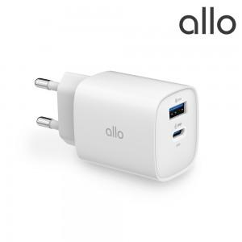 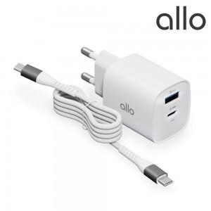 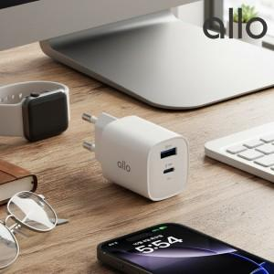

【상세/제작정보】

【인쇄/포장옵션】 | 레이저, 풀칼라 / 포장지포장

【공급단가】 | 수량 | 30~ | 100~ | 300~ | 500~ | 1,000~
*VAT별도 | 단가 | 17,400원 | 16,300원 | 15,600원 | 15,300원 | 15,000원

【상품 URL】 | https://www.synergygift.co.kr:443/src/goods_detail.php?gdno=45270

